report
α = 1 | отрезок локализации: = [0.95, 1]
 | x | f(x) | x_0 | N | M | m | q
Половинное деление | 0.973828 | 3.66708e-05 | 0.9999 | 7 | - | - | -
Метод хорд | 0.973794 | 4.26293e-08 | 0.9999 | 3 | 1.10682 | 0.527455 | -
Простая итерация | 0.973794 | 1.25844e-08 | 0.9999 | 4 | - | - | 0.523533
Метод Эткена | 0.973794 | -8.85448e-10 | 0.9999 | 3 | - | - | 0.523583
Метод Ньютона | 0.973794 | -1.31839e-15 | 0.9999 | 3 | 1.10682 | 0.527455 | -

α = 2 | отрезок локализации: = [0.95, 1]
 | x | f(x) | x_0 | N | M | m | q
Половинное деление | 0.986426 | -8.98753e-05 | 0.9999 | 9 | - | - | -
Метод хорд | 0.986469 | 1.62707e-07 | 0.9999 | 3 | 2.15946 | 1.02745 | -
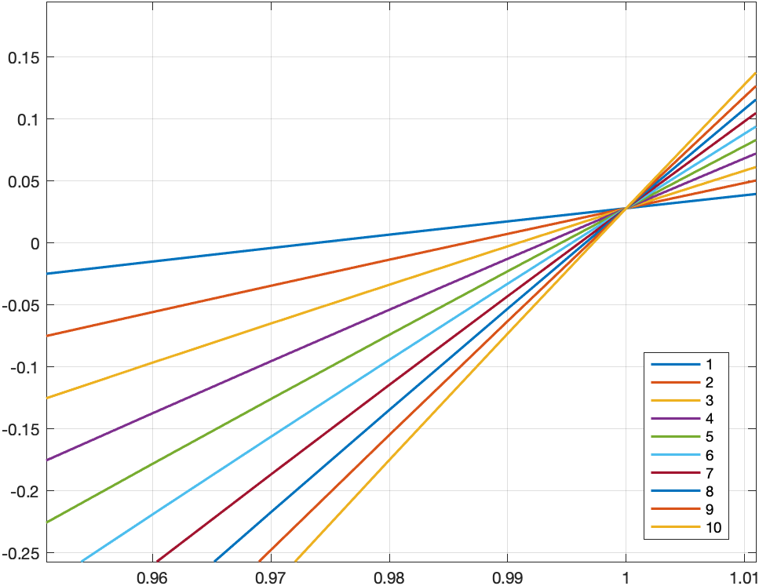
Простая итерация | 0.986469 | 5.51335e-08 | 0.9999 | 4 | - | - | 0.524224
Метод Эткена | 0.986469 | -2.12364e-08 | 0.9999 | 3 | - | - | 0.524274
Метод Ньютона | 0.986469 | -7.924e-09 | 0.9999 | 2 | 2.15946 | 1.02745 | -

α = 3 | отрезок локализации: = [0.95, 1]
 | x | f(x) | x_0 | N | M | m | q
Половинное деление | 0.990869 | -3.09513e-05 | 0.9999 | 10 | - | - | -
Метод хорд | 0.990879 | 2.33009e-07 | 0.9999 | 3 | 3.21209 | 1.52745 | -
Простая итерация | 0.990879 | 8.27405e-08 | 0.9999 | 4 | - | - | 0.524462
Метод Эткена | 0.990879 | 2.58007e-08 | 0.9999 | 3 | - | - | 0.524512
Метод Ньютона | 0.990879 | -2.44098e-09 | 0.9999 | 2 | 3.21209 | 1.52745 | -

α = 4 | отрезок локализации: = [0.95, 1]
 | x | f(x) | x_0 | N | M | m | q
Половинное деление | 0.993115 | -2.39475e-05 | 0.9999 | 10 | - | - | -
Метод хорд | 0.993121 | 2.75251e-07 | 0.9999 | 3 | 4.26472 | 2.02745 | -
Простая итерация | 0.993121 | 1.00045e-07 | 0.9999 | 4 | - | - | 0.524582
Метод Эткена | 0.993121 | -1.34131e-07 | 0.9999 | 3 | - | - | 0.524632
Метод Ньютона | 0.993121 | -1.04253e-09 | 0.9999 | 2 | 4.26472 | 2.02745 | -

α = 5 | отрезок локализации: = [0.95, 1]
 | x | f(x) | x_0 | N | M | m | q
Половинное деление | 0.994482 | 2.09097e-05 | 0.9999 | 10 | - | - | -
Метод хорд | 0.994478 | 3.02785e-07 | 0.9999 | 3 | 5.31735 | 2.52745 | -
Простая итерация | 0.994478 | 1.11597e-07 | 0.9999 | 4 | - | - | 0.524655
Метод Эткена | 0.994478 | -1.84753e-07 | 0.9999 | 3 | - | - | 0.524705
Метод Ньютона | 0.994478 | -5.34614e-10 | 0.9999 | 2 | 5.31735 | 2.52745 | -

α = 6 | отрезок локализации: = [0.95, 1]
 | x | f(x) | x_0 | N | M | m | q
Половинное деление | 0.995361 | -0.000163471 | 0.9999 | 10 | - | - | -
Метод хорд | 0.995388 | 3.21861e-07 | 0.9999 | 3 | 6.36998 | 3.02745 | -
Простая итерация | 0.995388 | 1.19733e-07 | 0.9999 | 4 | - | - | 0.524704
Метод Эткена | 0.995388 | -2.07943e-07 | 0.9999 | 3 | - | - | 0.524754
Метод Ньютона | 0.995388 | -3.08199e-10 | 0.9999 | 2 | 6.36998 | 3.02745 | -

α = 7 | отрезок локализации: = [0.95, 1]
 | x | f(x) | x_0 | N | M | m | q
Половинное деление | 0.996045 | 3.0306e-05 | 0.9999 | 10 | - | - | -
Метод хорд | 0.996043 | 1.45461e-05 | 0.9999 | 2 | 7.42261 | 3.52745 | -
Простая итерация | 0.996041 | 2.74238e-06 | 0.9999 | 3 | - | - | 0.524739
Метод Эткена | 0.996041 | -3.20213e-10 | 0.9999 | 2 | - | - | 0.524789
Метод Ньютона | 0.996041 | -1.92741e-10 | 0.9999 | 2 | 7.42261 | 3.52745 | -

α = 8 | отрезок локализации: = [0.95, 1]
 | x | f(x) | x_0 | N | M | m | q
Половинное деление | 0.996533 | 1.49279e-05 | 0.9999 | 10 | - | - | -
Метод хорд | 0.996533 | 1.48237e-05 | 0.9999 | 2 | 8.47525 | 4.02745 | -
Простая итерация | 0.996532 | 2.80915e-06 | 0.9999 | 3 | - | - | 0.524765
Метод Эткена | 0.996531 | -2.63421e-10 | 0.9999 | 2 | - | - | 0.524815
Метод Ньютона | 0.996531 | -1.27974e-10 | 0.9999 | 2 | 8.47525 | 4.02745 | -

α = 9 | отрезок локализации: = [0.95, 1]
 | x | f(x) | x_0 | N | M | m | q
Половинное деление | 0.996924 | 9.06675e-05 | 0.9999 | 10 | - | - | -
Метод хорд | 0.996916 | 1.50289e-05 | 0.9999 | 2 | 9.52788 | 4.52745 | -
Простая итерация | 0.996914 | 2.85947e-06 | 0.9999 | 3 | - | - | 0.524785
Метод Эткена | 0.996914 | -1.57491e-10 | 0.9999 | 2 | - | - | 0.524835
Метод Ньютона | 0.996914 | -8.89636e-11 | 0.9999 | 2 | 9.52788 | 4.52745 | -

α = 10 | отрезок локализации: = [0.95, 1]
 | x | f(x) | x_0 | N | M | m | q
Половинное деление | 0.997217 | -3.59018e-05 | 0.9999 | 10 | - | - | -
Метод хорд | 0.997222 | 1.51826e-05 | 0.9999 | 2 | 10.5805 | 5.02745 | -
Простая итерация | 0.997221 | 2.89797e-06 | 0.9999 | 3 | - | - | 0.524802
Метод Эткена | 0.99722 | -2.43232e-10 | 0.9999 | 2 | - | - | 0.524852
Метод Ньютона | 0.99722 | -6.41315e-11 | 0.9999 | 2 | 10.5805 | 5.02745 | -

